Hoja1
min_us | 1 | menos de una hora
 | 0 | entre 1-4 horas
rend | 1 | pobre < 45.000 MZM/ano | pobre
 | 0 | nao pobre > 45.000 MZM/ano
escolaridad_max | 0 | Nenhum membro tem escolaridade
 | 1 | Alfabetizada (2-3 anos de alfabetizaçao)
 | 2 | Nivel básico (até 5ª classe)
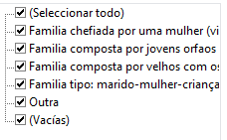
 | 3 | Nivel médio (até 10ª classe)
 | 4 | Nivel superior (até 12ª classe)
Tipo de familia | Tipo1 | Familia tipo
 | Tipo2 | Chefeada por mulher
 | Tipo3 | Chefeada por jovens orfaos
 | Tipo4 | Composta por velhor
 | Tipo5 | Outro

